Fuente de consulta
 | Nombres científicos | Nombres comunes
Herbario | http://www.biovirtual.unal.edu.co/es/colecciones/search/plants/ | http://www.biovirtual.unal.edu.co/nombrescomunes/es/
Taxones internacionales | https://wfoplantlist.org/ | https://catalogofloravalleaburra.eia.edu.co/species/scientific-name
Distribución en Colombia | https://biodiversidad.co/data/?taxonKey=2735935 | https://catalogoarbolesurbanos.eia.edu.co/

 | Si
 | No
 | No definible

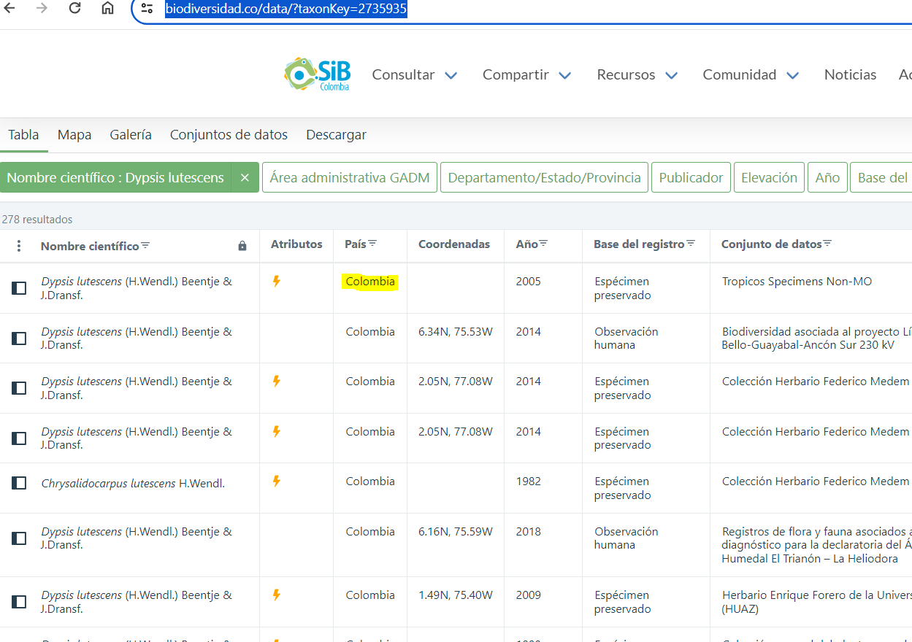
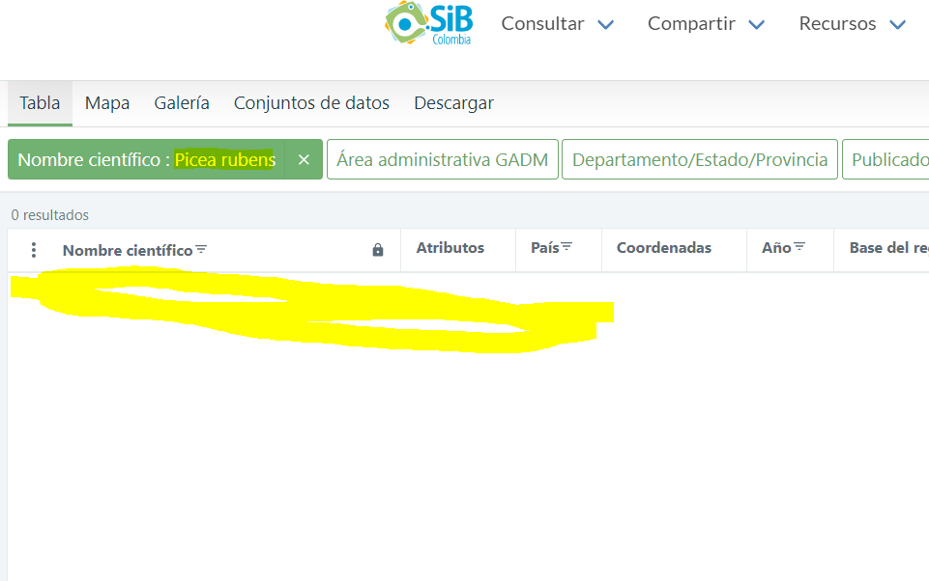

(UEIA, 2014) | UEIA. (2014). Catálogo virtual de flora de Alta Montaña. Grupo de Investigación, Sostenibilidad, Infraestructura y Territorio (SITE). https://catalogofloraaltamontana.eia.edu.co/species/250

(UEIA, 2014) | UEIA. (2014). Catálogo virtual de flora del Valle del Aburra. Grupo de Investigación, Sostenibilidad, Infraestructura y Territorio (SITE). https://catalogofloraaltamontana.eia.edu.co/species/250

(UEIA & USFS, 2018) | UEIA & USFS. (2018). Catálogo de árboles urbanos de Colombia.
(Benedetti, 2012) | Benedetti, S. (2012). Monografía de Espino Acacia caven (Mol.)Mol. Programa de invenstigación de productos forestales.Instituto Forestal. Chile.

(NaturalisCO, 2024)
 | Rodríguez Bonet, Sergio, Chaparro Aguilera, Laura, Benítez Villalba, Julio, Villalba, Domitila, Arévalos Rotela, Laura, & Benítez Franco, Rossana. (2020). Caracterización fisicoquímica de la pulpa y almendra de Acrocomia aculeata. Investigación Agraria, 22(1), 46-52. Epub June 00, 2020.https://doi.org/10.18004/investig.agrar.2020.junio.46-52

(Catálogo de la Biodiversidad, 2024) | https://catalogo.biodiversidad.co/file/56d0c6343c16479905cba835/summary
(iNaturalistEc, 2024)
(Varón & Morales, 2014) | Varón, T. Morales, L. (2014). Arboretum y Palmetum, guía de identificación. Universidad Nacional de Colombia.

